对账
订单号 | 入住日期 | 离店日期 | 应收 |  |  |  | ，
17993290791 | 2022-05-27 | 2022-05-30 | 321 | 321.00 | 2563757 | 0 | ，2563757 | 直连
17997296037 | 2022-05-26 | 2022-05-30 | 664 | 664.00 | 2564352 | 0 | ，2564352 | 直连
17997300280 | 2022-05-26 | 2022-05-30 | 664 | 664.00 | 2564353 | 0 | ，2564353 | 直连
17999497289 | 2022-05-27 | 2022-05-30 | 243 | 243.00 | 2564423 | 0 | ，2564423 | 直连
18009472022 | 2022-05-28 | 2022-05-30 | 168 | 168.00 | 2566249 | 0 | ，2566249 | 直连
18009792768 | 2022-05-28 | 2022-05-30 | 394 | 394.00 | 2566375 | 0 | ，2566375 | 直连
18009849093 | 2022-05-28 | 2022-05-30 | 560 | 560.00 | 2566398 | 0 | ，2566398 | 直连
18009929855 | 2022-05-28 | 2022-05-30 | 151 | 151.00 | 2566451 | 0 | ，2566451 | 直连
18009939784 | 2022-05-29 | 2022-05-30 | 82 | 82.00 | 2566459 | 0 | ，2566459 | 直连
18009975708 | 2022-05-28 | 2022-05-30 | 274 | 274.00 | 2566486 | 0 | ，2566486 | 直连
18012607952 | 2022-05-29 | 2022-05-30 | 366 | 366.00 | 2566744 | 0 | ，2566744 | 直连
18016179435 | 2022-05-29 | 2022-05-30 | 87 | 87.00 | 2567574 | 0 | ，2567574 | 直连
18016183068 | 2022-05-29 | 2022-05-30 | 107 | 107.00 | 2567575 | 0 | ，2567575 | 直连
18016348325 | 2022-05-29 | 2022-05-30 | 99 | 99.00 | 2567653 | 0 | ，2567653 | 直连
18016368381 | 2022-05-29 | 2022-05-30 | 107 | 107.00 | 2567662 | 0 | ，2567662 | 直连
18016406021 | 2022-05-29 | 2022-05-30 | 99 | 99.00 | 2567679 | 0 | ，2567679 | 直连
18016414780 | 2022-05-29 | 2022-05-30 | 149 | 149.00 | 2567682 | 0 | ，2567682 | 直连
18016491901 | 2022-05-29 | 2022-05-30 | 70 | 70.00 | 2567716 | 0 | ，2567716 | 直连
18016532694 | 2022-05-29 | 2022-05-30 | 109 | 109.00 | 2567737 | 0 | ，2567737 | 直连
18016820234 | 2022-05-29 | 2022-05-30 | 99 | 99.00 | 2567839 | 0 | ，2567839 | 直连
18016927679 | 2022-05-29 | 2022-05-30 | 84 | 84.00 | 2567874 | 0 | ，2567874 | 直连
18017043362 | 2022-05-29 | 2022-05-30 | 90 | 90.00 | 2567911 | 0 | ，2567911 | 直连
18017059455 | 2022-05-29 | 2022-05-30 | 95 | 95.00 | 2567919 | 0 | ，2567919 | 直连
18017180913 | 2022-05-29 | 2022-05-30 | 123 | 123.00 | 2567961 | 0 | ，2567961 | 直连
18017254056 | 2022-05-29 | 2022-05-30 | 145 | 145.00 | 2567993 | 0 | ，2567993 | 直连
18017354390 | 2022-05-29 | 2022-05-30 | 99 | 99.00 | 2568023 | 0 | ，2568023 | 直连
18017451588 | 2022-05-29 | 2022-05-30 | 109 | 109.00 | 2568060 | 0 | ，2568060 | 直连
18017486520 | 2022-05-29 | 2022-05-30 | 149 | 149.00 | 2568076 | 0 | ，2568076 | 直连
18017599950 | 2022-05-29 | 2022-05-30 | 99 | 99.00 | 2568101 | 0 | ，2568101 | 直连
18017606440 | 2022-05-29 | 2022-05-30 | 99 | 99.00 | 2568105 | 0 | ，2568105 | 直连
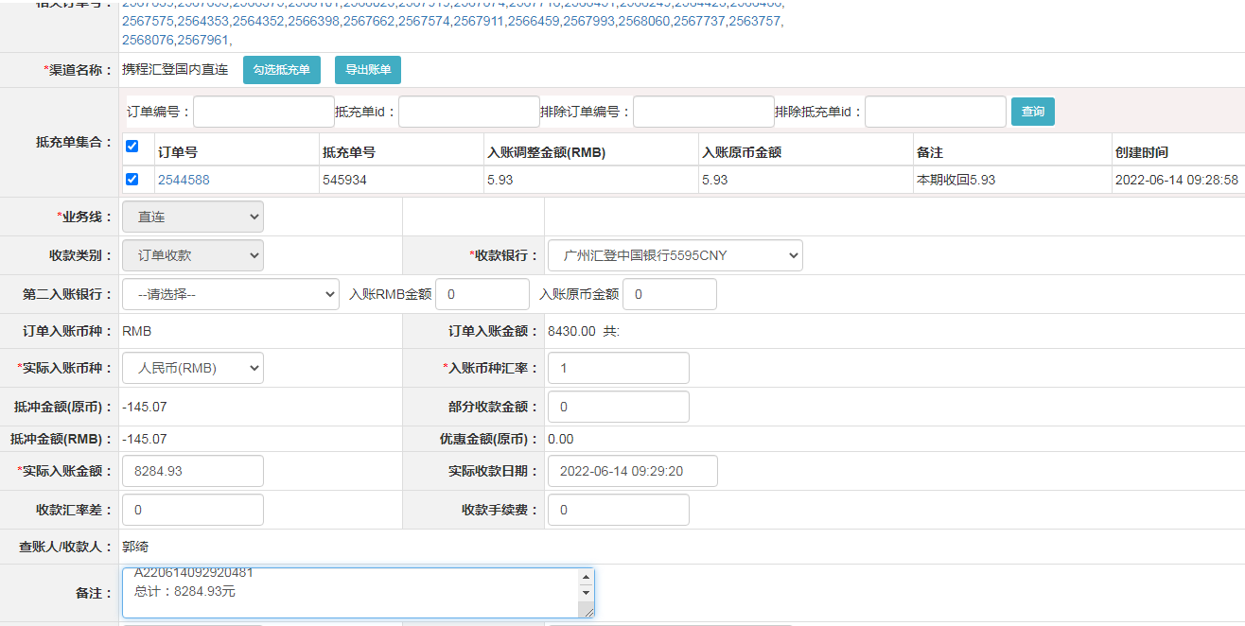
18017629360 | 2022-05-29 | 2022-05-30 | 132 | 132.00 | 2568111 | 0 | ，2568111 | 直连
18017635630 | 2022-05-29 | 2022-05-30 | 74 | 74.00 | 2568115 | 0 | ，2568115 | 直连
18017653430 | 2022-05-29 | 2022-05-30 | 99 | 99.00 | 2568123 | 0 | ，2568123 | 直连
18017689867 | 2022-05-29 | 2022-05-30 | 286 | 286.00 | 2568142 | 0 | ，2568142 | 直连
18017716915 | 2022-05-29 | 2022-05-30 | 99 | 99.00 | 2568157 | 0 | ，2568157 | 直连
18017748269 | 2022-05-29 | 2022-05-30 | 99 | 99.00 | 2568170 | 0 | ，2568170 | 直连
18017765881 | 2022-05-29 | 2022-05-30 | 93 | 93.00 | 2568179 | 0 | ，2568179 | 直连
18017771326 | 2022-05-29 | 2022-05-30 | 81 | 81.00 | 2568184 | 0 | ，2568184 | 直连
18017842865 | 2022-05-29 | 2022-05-30 | 114 | 114.00 | 2568222 | 0 | ，2568222 | 直连
18017917205 | 2022-05-29 | 2022-05-30 | 132 | 132.00 | 2568261 | 0 | ，2568261 | 直连
18017959565 | 2022-05-29 | 2022-05-30 | 85 | 85.00 | 2568284 | 0 | ，2568284 | 直连
18018042642 | 2022-05-29 | 2022-05-30 | 119 | 119.00 | 2568335 | 0 | ，2568335 | 直连
18018066936 | 2022-05-29 | 2022-05-30 | 262 | 262.00 | 2568352 | 0 | ，2568352 | 直连
18019466145 | 2022-05-29 | 2022-05-30 | 104 | 104.00 | 2568452 | 0 | ，2568452 | 直连
18019532605 | 2022-05-29 | 2022-05-30 | 121 | 121.00 | 2568466 | 0 | ，2568466 | 直连
18019639105 | 2022-05-29 | 2022-05-30 | 66 | 66.00 | 2568487 | 0 | ，2568487 | 直连
18019883911 | 2022-05-29 | 2022-05-30 | 118 | 118.00 | 2568556 | 0 | ，2568556 | 直连
18020045154 | 2022-05-29 | 2022-05-30 | 82 | 82.00 | 2568618 | 0 | ，2568618 | 直连
18020129071 | 2022-05-29 | 2022-05-30 | 84 | 84.00 | 2568655 | 0 | ，2568655 | 直连
18020131443 | 2022-05-29 | 2022-05-30 | 124 | 124.00 | 2568656 | 0 | ，2568656 | 直连
17912841693 | 2022-05-09 | 2022-05-10 | 5.93 | #N/A | 2544588 | #N/A | ，2544588 | #N/A | 本期收回5.93

 |  |  | 8284.93
 |  |  | 8284.93 CNY

A220614092920481
总计：8284.93元

